1
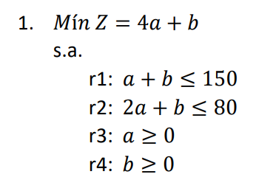
Primal |  |  |  | Dual
Z = 4a + b |  | Z = 4a + b |  | Z = -150x -80y
a+b <= 150 |  | -a-b >= -150 |  | -x-2y <= 4
2a + b <= 80 |  | -2a - b >= -80 |  | -x-y <= 1
a >= 0 |  | a >= 0 |  | x, y >= 0
b >= 0 |  | b >= 0

Solución, del Dual
Z | x | y
0 | 0 | 0
0 | 4 |  | -x-2y <= 4
0 | 1 |  | -x-y <= 1

Solución, Primal
Sombra | Destino
0 | a
0 | b

Variable | Valor
a | 0
b | 0

Z | 0

2
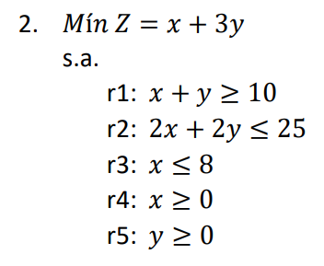
Primal |  |  |  | Dual
Z = x + 3y |  | Z = x + 3y |  | Z = 10A - 25B -8C

x+y >= 10 |  | x+y >= 10 |  | A-2B-C <= 1
2x + 2y <= 25 |  | -2x - 2y >= -25 |  | A-2B <= 3
x <= 8 |  | -x >= -8 |  | A >= 0
x >= 0 |  | x >= 0 |  | B >= 0
y >= 0 |  | y >= 0

Solución, Dual
Z | A | B | C
14 | 3 | 0 | 2
1 | 1 |  | A-2B-C <= 1
3 | 3 |  | A-2B <= 3

Solución, Primal
Sombra | Destino
8 | x
2 | y

Z | 14

3
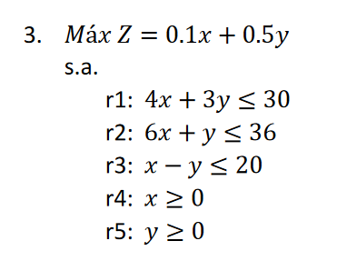
Primal |  |  |  | Dual

Z = 0.1x + 0.5y |  | Z = 0.1x + 0.5y |  | Z = 30A + 36B + 20C

4x + 3y <= 30 |  | 4x + 3y <= 30 |  | 4A + 6B + C >= 0.1
6x + y <= 36 |  | 6x + y <= 36 |  | 3A + B - C >= 0.5
x - y <= 20 |  | x - y <= 20 |  | A,B,C >=0
x >= 0 |  | x >= 0
y >= 0 |  | y >= 0

Solución, Dual
Z | A | B | C
5 | 0.16666666667 | 0 | 0
0.66666666667 | 0.1 |  | 4A + 6B + C >= 0.1
0.5 | 0.5 |  | 3A + B - C >= 0.5

Solución, Primal
Sombra | Destino
0 | x
10 | y

Z= | 5

4
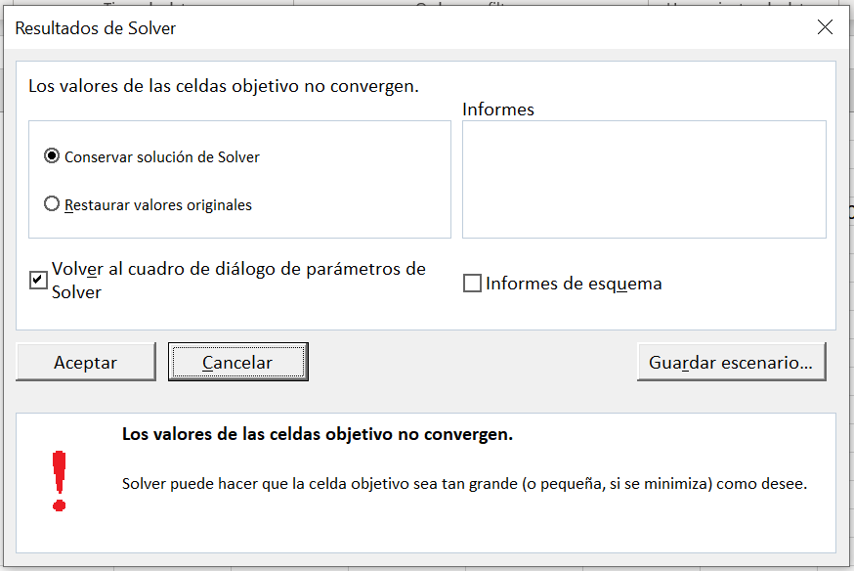
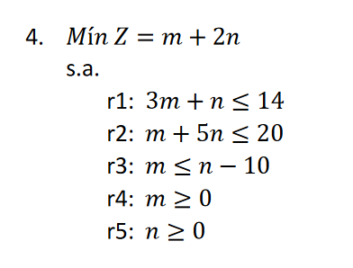
Primal |  |  |  | Dual

Z = m + 2n |  | Z = m + 2n |  | Z = -14x -20y + 10w

3m + n <= 14 |  | -3m - n >= -14 |  | -3x - y - w <= 1
m + 5n <= 20 |  | -m - 5n >= -20 |  | -x - 5y + w <= 2
m <= n-10 |  | -m + n >= 10 |  | x,y,w >= 0
m >= 0 |  | m >= 0
n >= 0 |  | n >= 0

Solución, Dual
Z | X | Y | W
20 | 0 | 0 | 2
-2 | 1 |  | -3x - y - w <= 1
2 | 2 |  | -x - 5y + w <= 2

